상품제안서
와이드 1단 각도 조절 독서대 | 상품코드: F26405

 |  |  |  |  |  |  | 02-412-0044 | www.easy1.co.kr
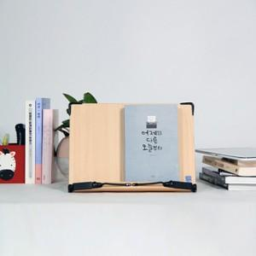

【상세/제작정보】 | 사이즈마다 금액이 다릅니다.

【인쇄/포장옵션】 | 레이저 / 포장불가능

【공급단가】 | 수량 | 20~ | 50~ | 100~ | 300~ | 500~
*VAT별도 | 단가 | 9,750원 | 9,590원 | 9,360원 | 9,120원 | 8,970원

【상품 URL】 | http://www.easy1.co.kr/src/goods_detail.php?gdno=26405

